問題
FirefoxOS練習用サンプル

勉強するポイント
1 | FirefoxOS
2 | HTML5、javaScript、CSS3
3 | jQuery
4 | bootstrap

課題0 | FirefoxOSのパッケージアプリケーションを作ってみる。
1 | FirefoxOSを起動する
2 | FirefoxOSにパッケージアプリケーションを新規作成する
3 | html5での画面作成
4 | javaScriptでの画面制御
5 | css3での画面デザイン

1 | 画面遷移図
 | ①-1 起動 | ②-1 ロック画面表示 | ③-1 ホーム画面表示 |  | ④-1 アプリ起動

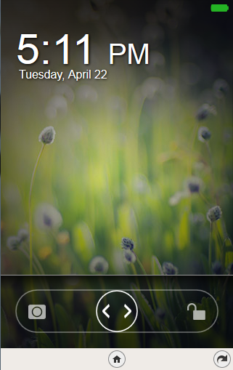
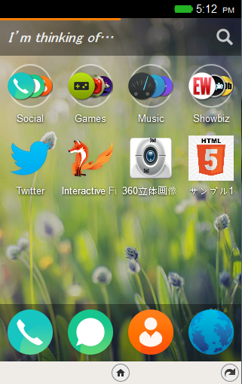
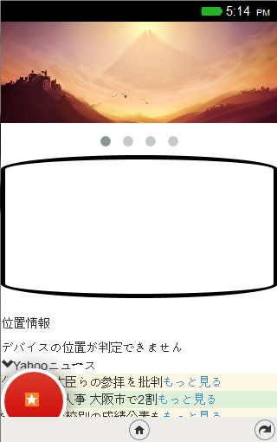

 | ⑤-1 カルーセルメニュー |  |  | ⑥-1 座標表示
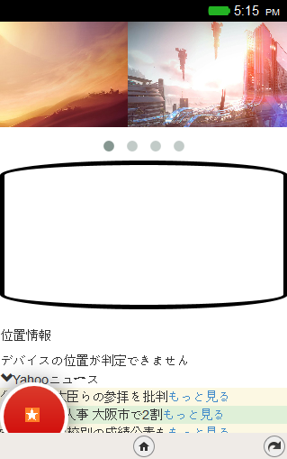
フリック操作で画像切替
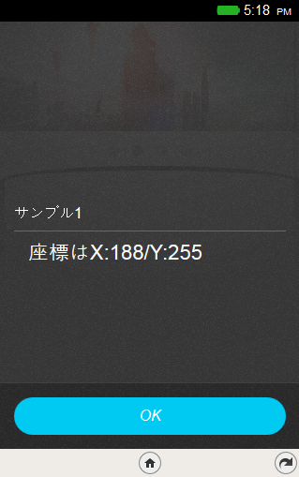
タップ操作で座標位置表示

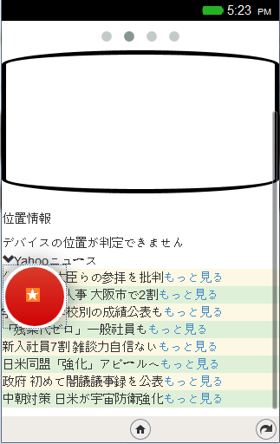
 |  |  | ⑧-1外部サービス連携
 | ⑦-1 アニメーション
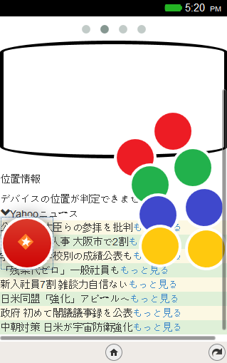

タップ操作で円がアニメーションしながら扇形に展開

Yahooニュースからデータを取得し表示

